Regras_Novos Planos
Regras Comerciais Gerais |  |  | Voltar

 | O novo portfólio de planos pós-pago é composto por planos completos (Local + SMS + DDD) e são 4G. Estes planos são válidos para todas as regionais.

 | Todas as variações dos planos antigos pós-pagos dados (Local Ilimitado, Local Ilimitado + Torpedos, Local Ilimitado + DDD) serão considerados como planos descontinuados, ou seja, sem subsído (Preço = Pré-pago), assim como os planos antigos pós-pagos voz.

 | Todas as regionais utilizam apenas a matriz Mais Vivo como única matriz para o pós-pago dados, válida para todos os clientes, sejam da base, concorrência ou novos.

 | Os precificadores devem contemplar as ofertas atreladas aos novos planos SMARTVIVO (Mais Vivo) conforme tabela de cada regional, reforçando que o preço do aparelho não considera o valor do Chip.

 | O traço (-) na tabela de preços de aparelhos Fora do Portfólio significa que o produto não deve ser comercializado em determinado plano e não que o mesmo é gratuito.
Planos Pós-Pagos
 | Para todas as Regionais
 | SMARTVIVO 500 MB | Válido apenas para a regional NE.
 | SMARTVIVO 1GB
 | SMARTVIVO 2GB
 | SMARTVIVO 4GB
 | SMARTVIVO 8GB
 | SMARTVIVO V

 | Planos Pós-Pagos

 | OFERTA NACIONAL (EXCETO: NE, DDD 16 (SP), 33 e 34 (MG), PR/SC, 69 (CO), 71 (BA) e Norte):
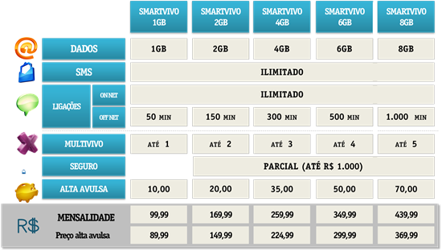

 | OFERTA EXCLUSIVA PARA OS DDD 16 (SP), 33 e 34 (MG), PR/SC, 69 (CO) e 71 (BA) :
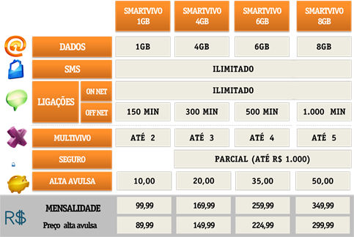

 | OFERTA EXCLUSIVA EXCLUSIVA PARA OS DDD 91, 98 e 99 (Norte):

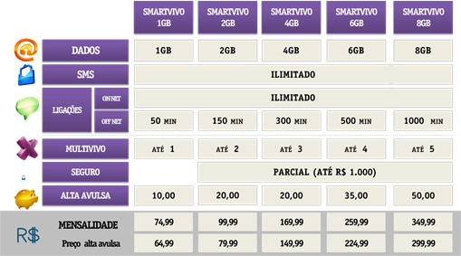

 | O Plano Premium SMARTVIVO V estará disponível para todas as regionais:
Dados
20GB
Ligações
SMS Nacional
Ilimitado
SMS
Internacional
100 SMS / ano
Ilimitado
Roaming
Internacional
100 min / ano
Ligações DDI
100 min / mês
On
Fixo
Off
Internet
Internacional
15 dias /
ano
@
Vivo Seguro Celular
Gratuito
Mensalidade
999,99
MultiVivo
Até 10
SMARTVIVO V

Seguro

 | Para os demais planos pós-pagos (exceto o plano SmartVivo V), temos o Seguro Proteção Celular com 100% de cobertura, pago mensalmente pelo cliente.
 | (*) Maiores informações sobre o seguro nas lojas próprias da Vivo.

